Sheet1
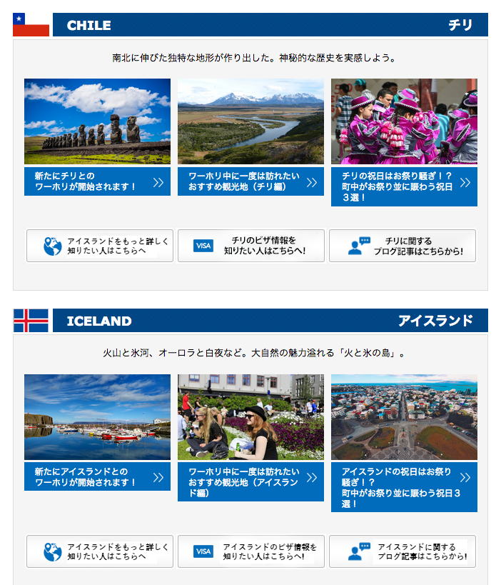

http://jawhm.bluecloudvn.com/country/

「アイスランド」になっています。正解は「チリ」です
Sửa thành nước chile 「チリ」 chứ không phải Iceland

文字の部分のＢａｃｋｇｒｏｕｎｄＣｏｌｏｒが、違います。
sai màu chữ

http://jawhm.bluecloudvn.com/country/iceland/
「スペイン」になっています
sửa thành アイスランド

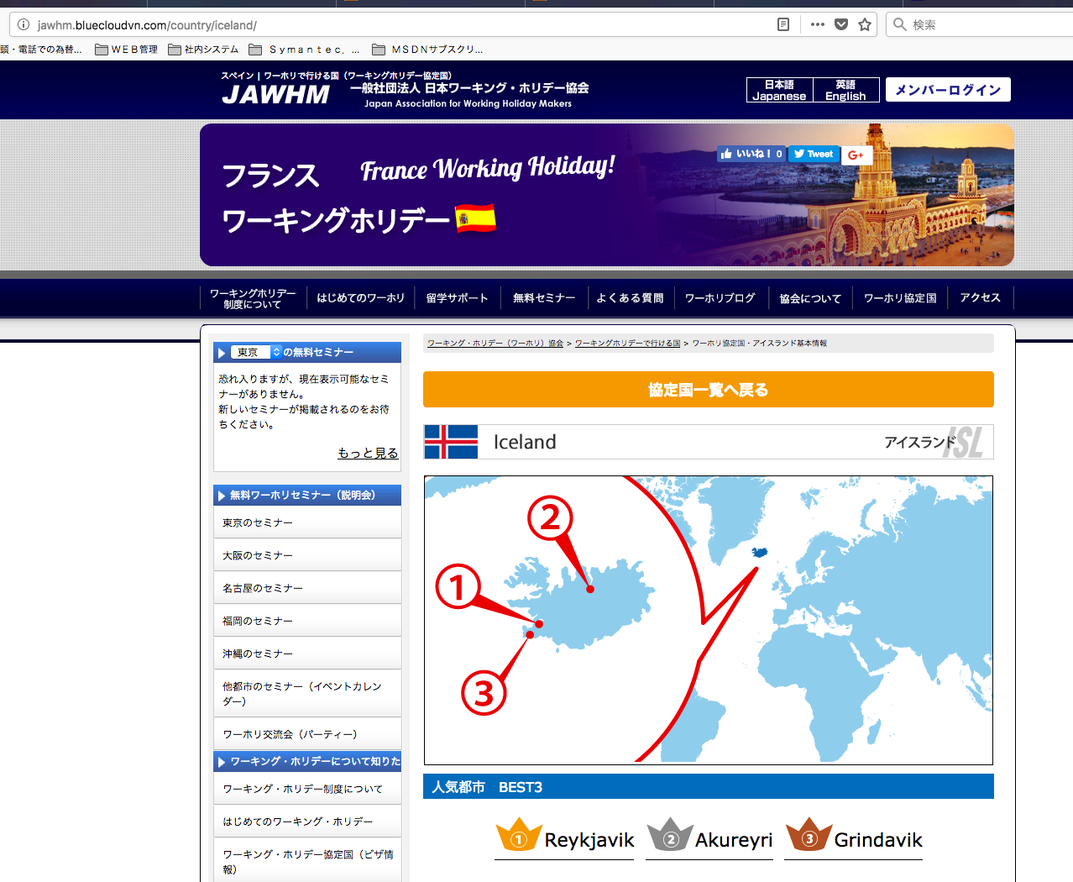

「フランス」になっています
sửa thành アイスランド

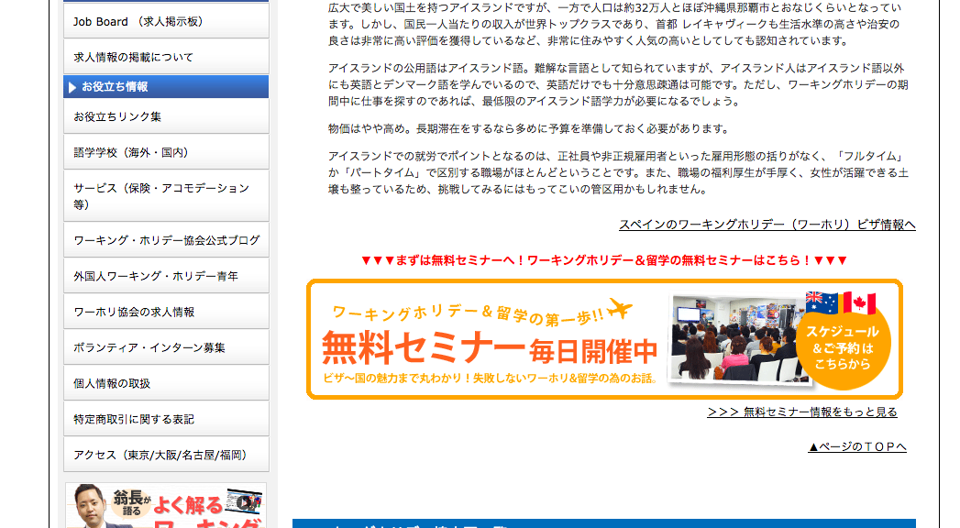

「スペイン」になっています
リンク先もスペインのままです。＝＞アイスランドに修正 chỗ này cũng vậy sửa thành アイスランド

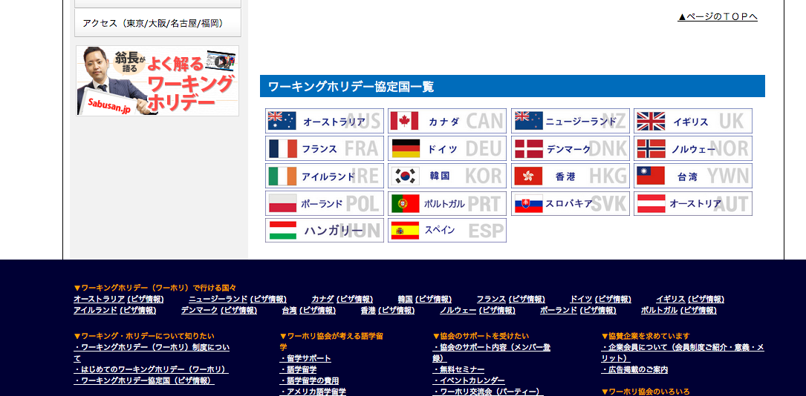
足りない国を、追加してください
（アイスランドページだけでなく、全てのページにお願いします。）
thêm nước còn thiếu vào
(không phải chỉ có trang nước アイスランド thôi mà tất cả các trang)

http://jawhm.bluecloudvn.com/visa/v-isl.html

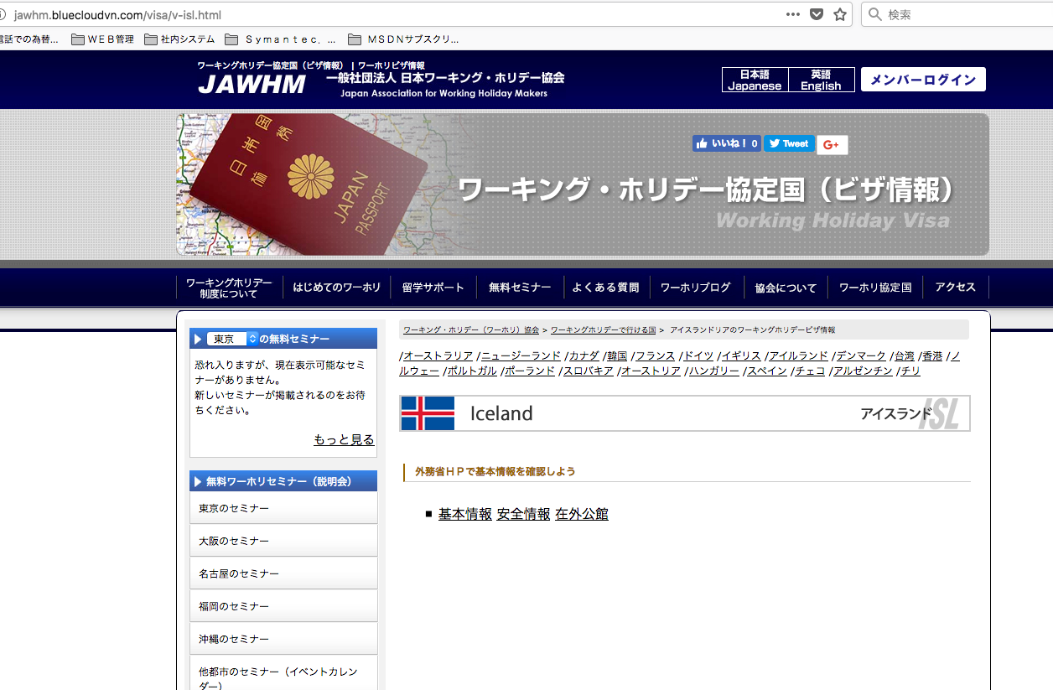

アイスランドを、追加してください xin thêm nước Iceland vào
（アイスランドページだけでなく、全てのページにお願いします。）không phải chỉ có trang nước này không thôi mà thêm vào tất cả các trang

文章を追加してください。
Thêm câu dưới đây vào khung màu đỏ

２０１８年８月１日現在、詳細なビザの情報が公開されておりません。
情報のアップデートがあり次第、こちらでのページでご案内いたします。

http://jawhm.bluecloudvn.com/country/

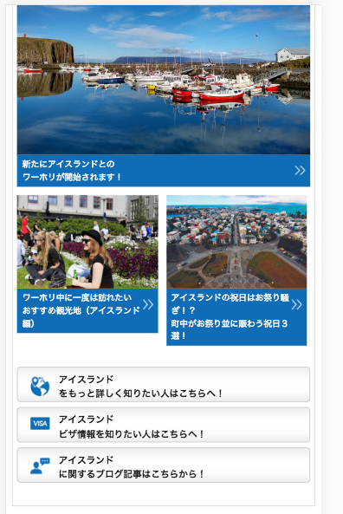

リンク先が違います。確認してください。
điểm liên kết bị sai, xin kiểm tra lại

